功能&逻辑
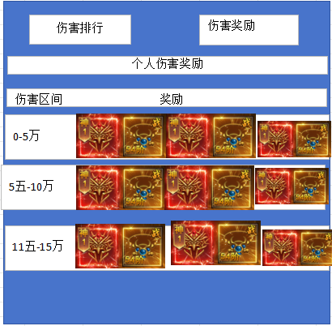
界面相关 |  |  |  |  |  |  |  |  | 功能规则
 | 功能入口
 | 通过主界面的【行会】按钮进入 |  |  |  |  |  | 1.设计目的是什么

 |  |  |  |  |  |  | ▶ | 加强社交，提供社交的平台
 |  |  |  |  |  |  | ▶ | 附带一些玩法和基础功能
 |  |  |  |  |  |  | 2.解锁方式
 |  |  |  |  |  |  | ▶ | 游戏前期，根据主线任务开启
 |  |  |  |  |  |  | 3.基本规则
 |  |  |  |  |  |  | ▶ | 玩家未加入行会时显示行会列表，也可创建行会
 |  |  |  |  |  |  | ▶ | 玩家加入行会后，共有行会信息，行会成员，行会列表，行会技能，行会副本，行会日志6个页签
 |  |  |  |  |  |  | ▶ | 行会信息，包括行会等级，会长，公告，行会增益等
 |  |  |  |  |  |  | ▶ | 行会货币：资金和贡献
 |  |  |  |  |  |  |  | 资金：通过成员捐献获得，用于行会升级
 |  |  |  |  |  |  |  | 贡献：通过成员捐献获得，用于行会技能学习和升级
 |  |  |  |  |  |  | ▶ | 行会等级
 |  |  |  |  |  |  |  | 升级行会等级可增加行会可容纳的最大人数
 |  |  |  |  |  |  |  | 升级行会等级可增加行会技能等级上限
 |  |  |  |  |  |  | ▶ | 行会成员，展示行会内成员的信息和状态
 |  |  |  |  |  |  |  | 行会职位：会长，成员
 |  |  |  |  |  |  | ▶ | 行会列表，展示所有行会的信息
 |  |  |  |  |  |  | ▶ | 行会技能，技能提升的属性记录在玩家身上，离开帮会依然生效，
 |  |  |  |  |  |  | ▶ | 行会副本，分为多个boss。击败上一个boss后可挑战下一个boss
 |  |  |  |  |  |  |  | 玩家每日有n次挑战机会，每次进入需消耗道具
 |  |  |  |  |  |  |  | 奖励区分：击败奖励，挑战奖励，行会奖励
 |  |  |  |  |  |  |  | 击败奖励：击杀boss的玩家获得
 |  |  |  |  |  |  |  | 挑战奖励：玩家挑战boss获得

 |  |  |  |  |  |  | ▶ | 行会日志：记录玩家加入和退出行会的信息，boss击败信息并显示

1
 | 未加入行会界面

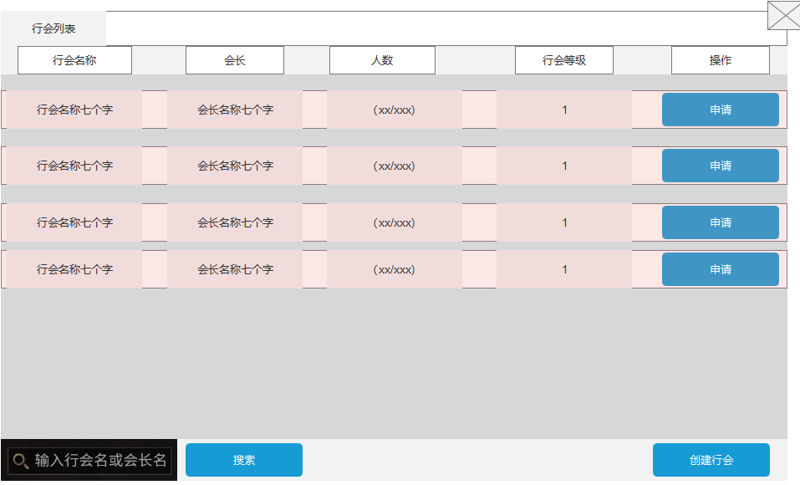
2

3
 |  |  |  | 1 | 页签名称 | 1 | 页签名称
 |  |  |  | ▶ | 通用的功能页签名称，以下的界面不再做页签说明 | ▶ | 通用的功能页签名称，以下的界面不再做页签说明
 |  |  |  | 2 | 行会的状态信息栏 | 2 | 行会的状态信息栏
 |  |  |  | ▶ | 包括行会名称，会长，人数，行会等级，操作的信息 | 3 | 行会列表
 |  |  |  | 3 | 行会列表 | ▶ | 行会名称：显示行会的名称，预留7个字
 |  |  |  | ▶ | 展示所有的行会信息 | ▶ | 会长：显示该行会的会长名称，预留7个字
 |  |  |  | 4 | 搜索选项 | ▶ | 人数：显示当时行会的人数，当前人数（绿色）/最大人数（固定橙色）。
 |  |  |  | ▶ | 输入行会名称或会长名，点击搜索后显示在列表 |  | 颜色状态： | 当前人数小于最大人数时，当前人数显示为绿色，当前人数等于最大人数时，当前人数显示为橙色
 |  |  |  | 5 | 创建行会 | ▶ | 行会等级
 |  |  |  | ▶ | 点击按钮出现弹窗，条件符合可创建 |  | 显示当前行会的等级
 |  |  |  |  | 创建行会弹窗 | ▶ | 操作
 |  |  |  | ▶ | 居中，行会名称不可超7个字，消耗货币。 |  | 若当前行会未达到最大人数，可申请加入行会。需会长审批
 |  |  |  | ▶ | 条件符合可创建 |  | 若当前行会达到最大人数，点击按钮漂字提示；行会人数已达上限，无法加入
 |  |  |  |  |  | 4 | 搜索选项
 |  |  |  |  |  | ▶ | 输入后有当前行会信息时，点击搜索。该行会信息显示在列表，其他的行会不显示
 |  |  |  |  |  | ▶ | 若无当前行会信息，则漂字提示：无该行会信息，请检查输入信息
 |  |  |  |  |  | ▶ | 搜索后状态一直保存，重新打开“行会”界面重置状态
4
 |  |  |  |  |  | 5 | 创建行会，需判断2个条件
 |  |  |  |  |  |  | 条件1： | 输入行会信息，不可有违规字体，不可超过7个字
 |  |  |  |  |  |  | 条件2： | 消耗的货币是否满足
 |  |  |  |  |  |  |  | 消耗：道具的图标（背包内的道具数量/需求数量）

5
 |  | 创建行会信息界面

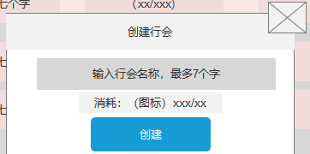

行会信息界面

1
3
6
7
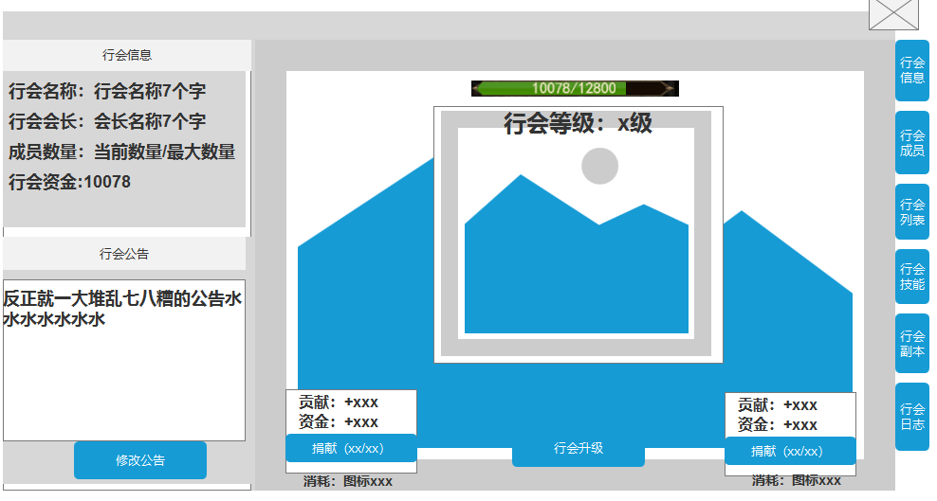
 |  |  |  | 1 | 行会信息 | 1 | 行会信息，显示加入的行会信息
 |  |  |  | ▶ | 显示加入的行会信息 | ▶ | 行会名称：显示行会的名称，预留7个字
 |  |  |  |  | 如行会名称，行会会长，成员数量和行会资金 | ▶ | 行会会长：显示当前行会的会长，预留7个字
 |  |  |  | 2 | 行会公告 | ▶ | 成员数量：显示当前行会的成员数量/行会等级的成员数量
 |  |  |  | ▶ | 展示行会公告，仅会长可修改 | ▶ | 行会资金：通过成员捐献获得，可用于提升行会等级 | 记录当前的行会资金数量 |  |  | 会长 | 成员
 |  |  |  |  | 非会长点击按钮提示：仅会长可修改公告。 | 2 | 行会公告 |  |  | 升级行会 | 可以 | 不可以
2
 |  |  |  | 3 | 行会资金及行会等级 | ▶ | 仅会长可修改公告，并且输入公告无违规字 |  |  | 修改公告 | 可以 | 不可以
 |  |  |  | ▶ | 显示当前的行会资金和升级需要的行会资金， | ▶ | 若不是会长，点击按钮提示：仅会长权限可升级行会。
 |  |  |  |  | 当前的行会资金可超出需要的行会资金（不升级情况） | 3 | 行会资金
 |  |  |  | ▶ | 显示当前行会的等级，底图是行会等级对应的旗帜 | ▶ | 通过成员捐献获得，可用于提升行会等级
 |  |  |  | 4 | 行会捐献信息框 |  | 记录当前的行会资金数量
 |  |  |  | ▶ | 显示每一次捐献可获得的贡献和行会资金 | ▶ | 行会等级
 |  |  |  | ▶ | 按钮显示为捐献（当前可捐献的次数/最大捐献数） |  | 行会升级 | 行会等级通过消耗行会资金进行升级
 |  |  |  |  |  | ▶ | 升级效果
 |  |  |  |  | 无可捐献次数时，按钮显示为灰色 |  | 行会人数 | 行会升级可增加行会的最大人数
 |  |  |  | ▶ | 下方显示对应的消耗货币类型 |  | 行会技能 | 行会升级可增加行会的可升级技能上限
 |  |  |  | 5 | 行会升级按钮 |  |  | 如1级可最大可对技能升到10级，2级行会20级
 |  |  |  |  | 资金足够且是会长时可升级
 |  |  |  |  | 是成员时点击提示：仅会长权限可升级行会。 | 4 | 行会捐献
 |  |  |  | 6 | 行会商店跳转 | ▶ | 行会捐献分为元宝捐献和金币捐献
4
5
 |  |  |  | ▶ | 点击跳转到商城里面的行会商店 |  | 不同捐献消耗的数量不同，获得的贡献和资金数量不同
 |  |  |  |  |  | ▶ | 资金：通过成员捐献获得，用于行会升级
 |  |  |  | 7 | 一级功能页签，需要选中效果（以下界面不做显示） | ▶ | 贡献：通过成员捐献获得，用于行会技能学习和升级
 |  |  |  |  |  |  | 退出行会贡献清除
 |  |  |  |  |  | ▶ | 捐献按钮显示（当前可捐献的次数/最大可捐献数）
 |  |  |  |  |  |  | 货币不足时，点击按钮提示：捐献的货币不足。
 |  |  |  |  |  |  | 无可捐献次数时，按钮显示为灰色
 |  |  |  |  |  | ▶ | 下方显示对应的消耗货币类型
 |  |  |  |  |  | 5 | 行会升级按钮
 |  |  |  |  |  |  | 资金足够且是会长时可升级
 |  |  |  |  |  |  | 是成员时点击提示：仅会长权限可升级行会。
 |  |  |  |  |  | 6 | 行会商店跳转
 |  |  |  |  |  | ▶ | 点击跳转到商城里面的行会商店
 |  |  |  |  |  | 7 | 一级功能页签，需要选中效果（以下界面不做显示）

行会成员界面

1
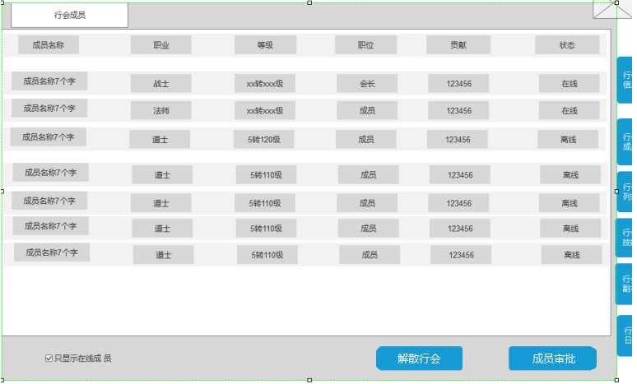
 |  |  |  |  |  | 1 | 行会成员信息
 |  |  |  | 1 | 行会成员信息 | ▶ | 成员信息排序：在线》离线》等级高》等级低
 |  |  |  | ▶ | 显示行会内所有的成员信息 | ▶ | 成员名称：显示行会内的成员名称和头像
 |  |  |  |  | 包括成员名称，职业，等级，职位，贡献，状态 | ▶ | 职业：显示该成员的职业
2
 |  |  |  |  |  | ▶ | 等级：显示该玩家的转生等级和角色等级。若未转生，仅显示角色等级
 |  |  |  | 2 | 角色信息栏 | ▶ | 职位：显示该成员在行会内的职位：会长或成员
 |  |  |  | ▶ | 点击角色信息栏，可对该角色进行操作 | ▶ | 贡献：显示玩家当前的贡献值
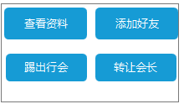
 |  |  |  | 3 | 筛选按钮 | ▶ | 状态：显示在线或离线
 |  |  |  | ▶ | 筛选在线和不在线玩家 | 2 | 角色信息栏
 |  |  |  | 4 | 解散行会 | ▶ | 会长可对点击玩家进行操作：查看资料，添加好友，踢出行会，转让会长
 |  |  |  | ▶ | 仅会长显示：点击出现提示框 | ▶ | 成员点击玩家进行操作：查看资料，添加好友
 |  |  |  |  | 需二次确认才可 |  | 查看资料：打开该玩家的通用角色信息栏，包含装备，等级，角色属性等
 |  |  |  | 5 | 成员审核按钮 |  | 添加好友：可向玩家发送好友申请
 |  |  |  | ▶ | 成员审核按钮仅会长显示，成员不显示 |  | 踢出行会：会长可直接将玩家踢出行会。
 |  |  |  |  | 点击打开成员审核界面 |  | 转让会长：会长可把该玩家转为会长，后增加变为普通成员
 |  |  |  |  |  | 3 | 筛选按钮
 |  |  |  |  |  | ▶ | 筛选在线和不在线玩家
 |  |  |  |  |  | 4 | 成员审核按钮
 |  |  |  |  |  | ▶ | 成员审核按钮仅会长显示，成员不显示
 |  |  |  |  |  |  | 点击打开成员审核界面
 |  |  |  |  |  | 5 | 退出行会
5
 |  |  |  |  |  | ▶ | 点击后可退出行会，会长需弹出转让提示界面
3
4
 |  |  |  |  |  | ▶ | 成员点击提示：退出行会后，当前贡献清除。是否退出

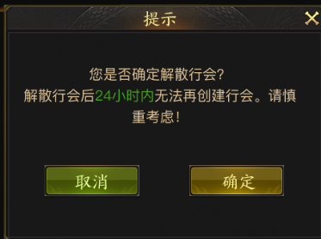

 |  | 行会成员审核界面
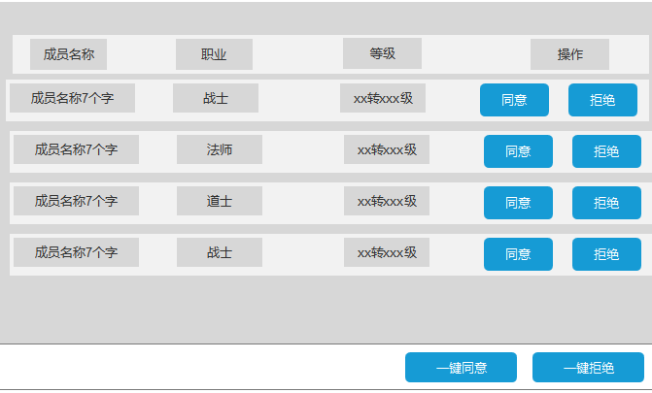

行会列表界面

1
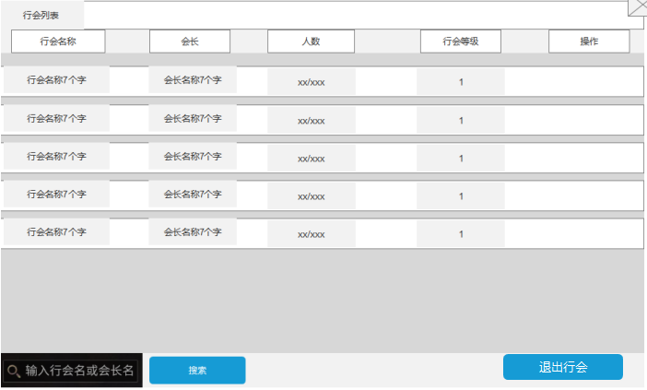
 |  |  |  |  |  | 1 | 行会的状态信息栏
 |  |  |  | 1 | 行会的状态信息栏 | 2 | 行会列表
 |  |  |  | ▶ | 包括行会名称，会长，人数，行会等级，操作的信息 | ▶ | 行会名称：显示行会的名称，预留7个字
2
 |  |  |  | 2 | 行会列表 | ▶ | 会长：显示该行会的会长名称，预留7个字
 |  |  |  | ▶ | 展示所有的行会信息 | ▶ | 人数：显示当时行会的人数，当前人数（绿色）/最大人数（固定橙色）。
 |  |  |  | 3 | 搜索选项 |  | 颜色状态：
 |  |  |  | ▶ | 输入行会名称或会长名，点击搜索后显示在列表 | ▶ | 行会等级
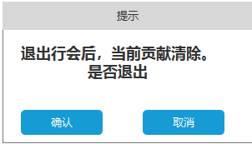
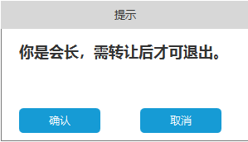
 |  |  |  | 4 | 退出行会 |  | 显示当前行会的等级
 |  |  |  | ▶ | 点击后可退出行会，会长需弹出转让提示界面 | ▶ | 操作
 |  |  |  |  |  |  | 若当前行会未达到最大人数，可申请加入行会。需会长审批
 |  |  |  |  |  |  | 若当前行会达到最大人数，点击按钮漂字提示；行会人数已达上限，无法加入
 |  |  |  |  |  | 3 | 搜索选项
 |  |  |  |  |  | ▶ | 输入后有当前行会信息时，点击搜索。该行会信息显示在列表，其他的行会不显示
 |  |  |  |  |  | ▶ | 若无当前行会信息，则漂字提示：无该行会信息，请检查输入信息
 |  |  |  |  |  | ▶ | 搜索后状态一直保存，重新打开“行会”界面重置状态

4
3

行会技能界面

1
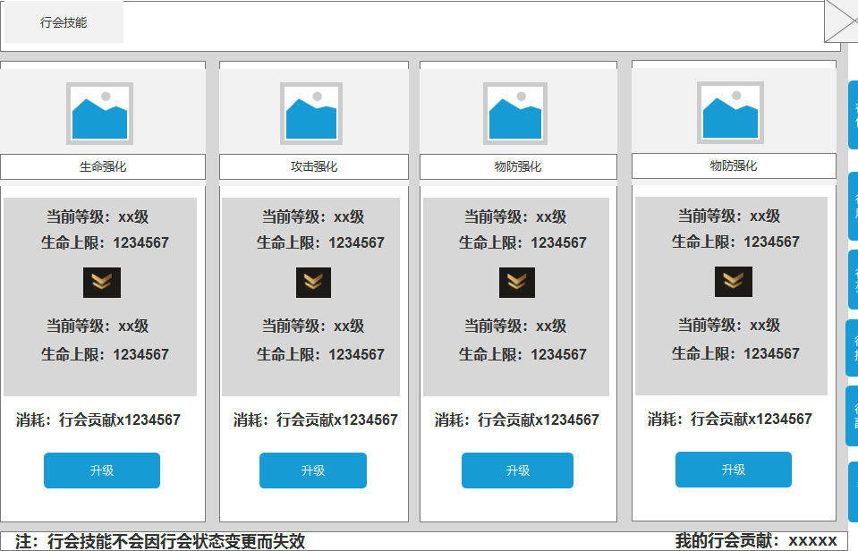
 |  |  |  | 1 | 技能图标信息 | 1 | 技能图标信息
 |  |  |  | ▶ | 显示技能的图标和名称 | ▶ | 在界面上需放置对应的图标和名称
 |  |  |  | 2 | 当前技能等级和属性 | 2 | 技能属性类型
 |  |  |  | ▶ | 显示当前的生命技能等级和所获得的属性 | ▶ | 行会技能共分为生命强化，攻击强化，物攻强化，物防强化4种类型
 |  |  |  | 3 | 下一等级的技能和属性 | ▶ | 行会等级及属性直接作用于玩家身上，退出行会不失去效果
 |  |  |  | ▶ | 显示下一等级的生命技能等级和所获得的属性
2
 |  |  |  | 4 | 消耗显示 | 3 | 行会技能升级
 |  |  |  | ▶ | 显示升级所需要的贡献数 | ▶ | 技能等级：通过消耗贡献升级
 |  |  |  |  | 当前贡献数足够时字体显示绿色，反之显示橙色 | ▶ | 可升的技能等级受行会等级影响
 |  |  |  | ▶ | 贡献足够点击按钮升级 |  | 如1级可最大可对技能升到10级，2级行会20级
 |  |  |  |  | 贡献不足时，点击提示：贡献不足，无法升级。
 |  |  |  | 5 | 显示贡献数 | 4 | 升级消耗
3
 |  |  |  | ▶ | 显示玩家当前的贡献数 | ▶ | 显示升级所需要的贡献数
 |  |  |  |  |  | 5 | 显示贡献数
 |  |  |  |  |  | ▶ | 显示玩家当前的贡献数

4

5

行会副本界面

1
2
4
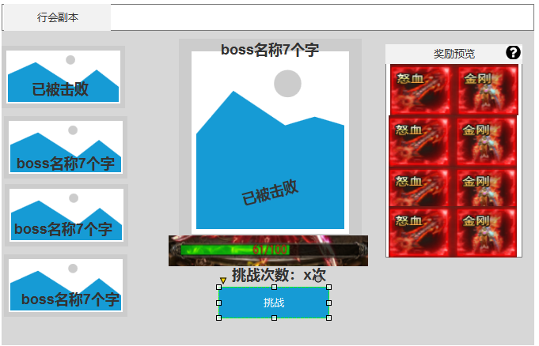
 |  |  |  |  |  | 1 | 显示boss形象和boss名称
 |  |  |  | 1 | 显示boss形象和boss名称 | ▶ | 选中后周围需要有发光效果
 |  |  |  | ▶ | 选中后周围需要有发光效果 | ▶ | boss被击败后置灰，并显示：已被击败
 |  |  |  | ▶ | boss被击败后置灰，并显示：已被击败 | 2 | 显示boss形象，上方显示boss的名称
 |  |  |  | 2 | 显示boss形象，上方显示boss的名称 | ▶ | 若boss已被击败，则在下方显示：已被击败
 |  |  |  | ▶ | 若boss已被击败，则在下方显示：已被击败 | ▶ | 条件允许可将模型置灰
 |  |  |  | ▶ | 条件允许可将模型置灰 | 3 | 显示boss状态和挑战状态
 |  |  |  | 3 | 显示boss状态和挑战状态 | ▶ | boss状态：
 |  |  |  | ▶ | 显示当前boss的血量状态，被击败就显示0 |  | 分为多个boss，需击败上一个boss后才可挑战下一个boss
 |  |  |  | ▶ | 挑战次数：显示当前的挑战次数 |  | 若未击败上一个boss，点击提示：需击败上一个boss
 |  |  |  | ▶ | 挑战按钮：玩家有挑战次数时可进入 | ▶ | boss重置状态
 |  |  |  |  | 无挑战次数时，点击提示：已无挑战次数。 |  | boss全部被击败后，次日0点重置
 |  |  |  |  | 若未击败上一个boss，点击提示：需击败上一个boss | ▶ | 挑战次数：玩家每日有n次挑战次数，每日0点重置次数
 |  |  |  | 4 | 奖励预览 |  | 直接作用在玩家身上，玩家转会后挑战次数不会刷新
 |  |  |  | ▶ | 展示获得的奖励 | ▶ | 奖励分为击败奖励和挑战奖励
 |  |  |  | ▶ | 说明按钮：点击打开按钮说明界面 |  | 击败奖励：击杀boss的玩家获得
 |  |  |  |  |  |  | 挑战奖励：玩家挑战boss时按照伤害区间获得
 |  |  |  |  |  |  | 如伤害1到999获得abc奖励，1000到1999获得abcd奖励
 |  |  |  | 2.13添加说明 | 行会副本挑战顺序是按照副本表的id顺序读的，没弄新表 | ▶ | 挑战按钮：玩家有挑战次数时可进入
 |  |  |  |  |  | ▶ | 全部击败完boss
 |  |  |  |  |  | 4 | 奖励预览
 |  |  |  |  |  | ▶ | 展示获得的奖励
3

行会日志界面

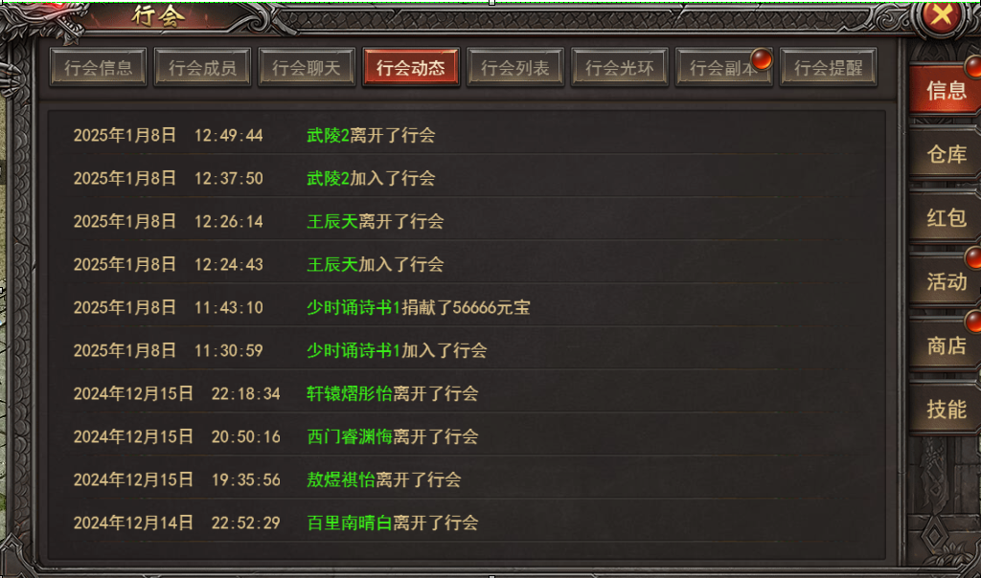

1
 |  |  |  | 1 | 日志状态 | 1 | 日志状态
 |  |  |  | ▶ | 按照时间排序，记录状态 | ▶ | 按照时间排序，记录状态
 |  |  |  |  | 状态信息 |  | 状态信息
 |  |  |  |  | 玩家加入行会信息 |  | 玩家加入行会信息
 |  |  |  |  | 玩家退出行会信息 |  | 玩家退出行会信息
 |  |  |  |  | 玩家捐献信息 |  | 玩家捐献信息

 |  | 行会副本内界面

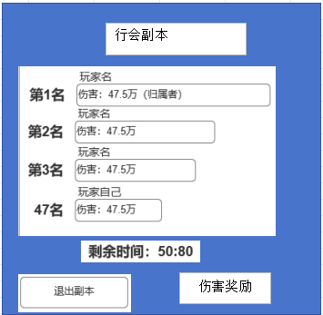

 |  |  | 1 | 伤害奖励
 |  |  | ▶ | 点击出现伤害奖励界面

1

 |  | 伤害奖励-伤害排行界面

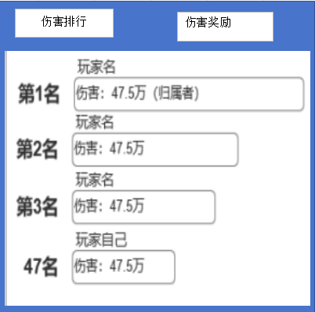

 |  | 伤害奖励界面

功能美需
UI需求

 | 序号 | 类型 | 对应界面 | 内容 | 功能需求 | 策划建议 | 参考图
 | 1 | UI | 转生界面 | 转生界面 | 详见界面功能设计
 | 2 | UI
 | 3 | UI
 | 4 | UI
 | 5 | UI
 | 6 | UI
 | 7 | UI
 | 8 | UI
 | 9 | UI
 | 10 | UI
 | 11 | UI
 | 12 | UI
 | 13 | UI
 | 14 | UI
 | 15 | UI
 | 16 | UI
 | 17 | UI
 | 18 | UI
 | 19 | UI

背景图需求

 | 序号 | 类型 | 对应界面 | 内容 | 功能需求 | 策划建议 | 参考图
 | 1 | 2D原画 | 转生界面背景图 |  | 体现转生概念的界面背景底图一张
 | 3 | 2D原画 | 人物原画 |  | 放在转生界面的左边，可以是一个人物。轮廓需明显一点 |  | 
 | 4 | 2D原画
 | 5 | 2D原画
 | 6 | 2D原画

道具图标需求

 | 序号 | 类型 | 图标需求 | 内容描述 | 功能需求 | 尺寸需求 | 参考图

动效需求

 | 序号 | 类型 | 内容 | 描述 | 功能需求 | 策划建议 | 参考图
 | 1 | 动画特效 | 节点升级特效 | 显示当前的节点特效，类似一团火焰或者光源
 | 2 | 动画特效 | 炼体成功特效 | 需要动态的字“炼体成功” |  |  | 

其他 （ICON，模型，表情等）

 | 序号 | 类型 | 对应界面 | 内容 | 功能需求 | 策划建议 | 美术资源定稿 存档路径（美术填写）
 | 1 | 2D原画 | 炼体未激活节点 |  | 炼体未激活节点
 | 2 | 2D原画 | 炼体未激活节点 |  | 炼体未激活节点
 | 3 | 2D原画 | 未达到炼体进度条 |  | 未达到的进度（需要置灰或者是黑暗版）
 | 4 | 2D原画 | 已达到的炼体进度条 |  | 已达到的炼体进度条
 | 5 | ICON | 转生晶体 |  | 需“蓝紫橙红”4种颜色的晶体道具图标
 | 6
 | 7
 | 8
 | 9
 | 10
 | 11
 | 12
 | 13
 | 14
 | 15
 | 16
 | 17
 | 18
 | 19

